Hoja1
 | Hoja de pedido Sant Jordi 2024

Cliente: |  | Total del pedido: | - € | - €
 |  | Unidades | 0
 | DESCRIPCIÓN | Unidades de 1000 | Tarifa | Total

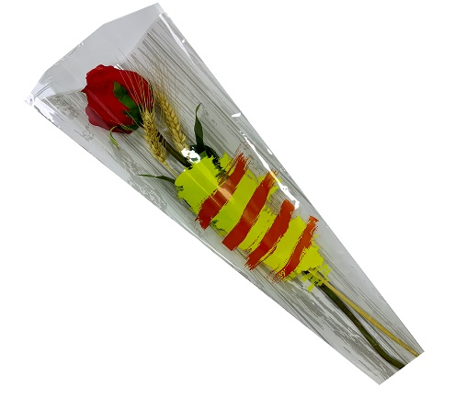
 | SENYERA NUBE 6X18X48 1000 UDS | unid. De 1000 | precio 1000 unid

 | FONDO BLANCO |  | 55.00 €
 | FONDO PLATA |  | 55.00 €
 | FONDO VERDE |  | 55.00 €
 | FONDO CREMA |  | 55.00 €
 | FONDO CREMA CON HOJAS ORO |  | 55.00 €
 | FONDO FUSTA BLANCA |  | 55.00 €
 | FONDO FUSTA MARRÓN |  | 55.00 €
 | FONDO KRAFT ROSA |  | 55.00 €
 | FONDO KRAFT VERDE |  | 55.00 €

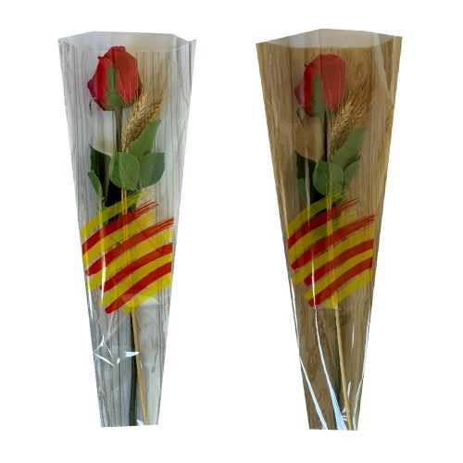
 | SENYERA PINCEL 6X18X48 1000 UDS | unid. De 1000 | precio 1000 unid

 | FONDO FUSTA MARRON |  | 55.00 €
 | FONDO FUSTA BLANCA |  | 55.00 €
 | FONDO KRAFT ROSA - BLANCO |  | 55.00 €
 | FONDO KRAFT VERDE - BLANCO |  | 55.00 €
 | FONDO AZUL 6X18X48 |  | 55.00 €
 | FONDO CREMA Y HOJAS ORO |  | 55.00 €

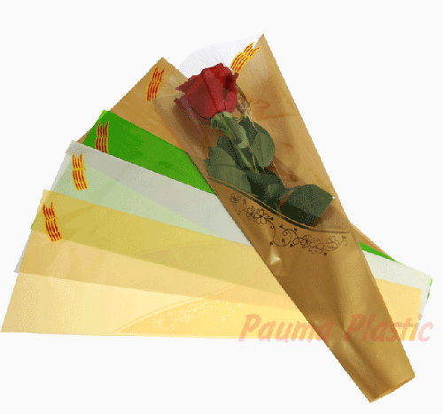
 | SENYERA ABRIL CON VENTANA 6x18x48 1000 UDS | unid. De 1000 | precio 1000 unid

 | FONDO CREMA |  | 55.00 €
 | FONDO ORO |  | 55.00 €

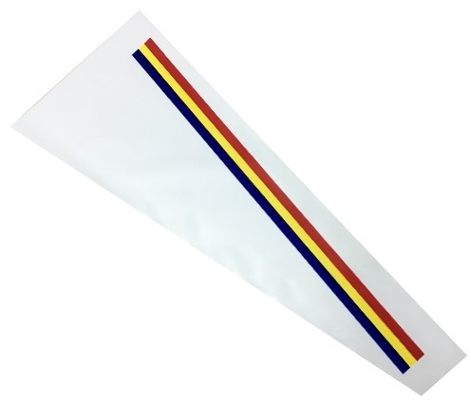
 | SENYERA ANDORRANA 1000 UDS | unid. De 1000 | precio 1000 unid

 | SENYERA ANDORRANA FONDO BLANCO O CREMA |  | 57.00 €

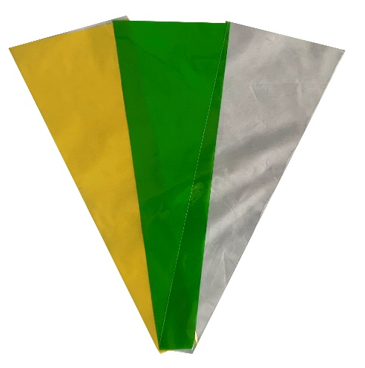
 | BOLSAS CONO Y MANGAS 1000 UDS | unid. De 1000 | precio 1000 unid

 | BOLSA CONO TRANSPARENTE 3,5x13,5x48 |  | 38.00 €
 | BOLSA CONO FONDO CREMA 5x15x48 |  | 48.00 €
 | BOLSA CONO TRANSPARENTE 5x15x48 |  | 42.00 €
 | BOLSA CONO FONDO VERDE 5x15x48 |  | 48.00 €
 | BOLSA CONO FONDO VERDE 6x18x65 |  | 57.00 €
 | BOLSA CONO FONDO CREMA 6x18x65 |  | 57.00 €
 | BOLSA CONO ORO + TRANSPARENTE 6x18x65 ORO |  | 58.00 €
 | BOLSA CONO TRANSPARENTE 2 CARAS 6x18x65 |  | 54.00 €
 | BOLSA MANGA CON FONDO VERDE 18X65 |  | 58.00 €

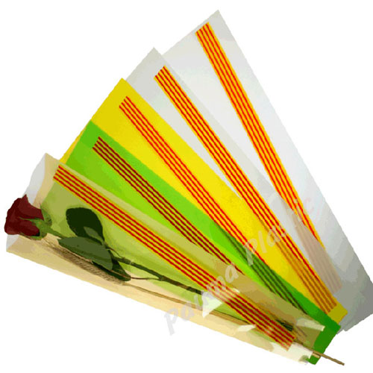
 | SENYERA CLASIC-50 6x18x48 1000 UDS | unid. De 1000 | precio 1000 unid

 | FONDO CREMA |  | 55.00 €
 | FONDO AMARILLO |  | 55.00 €
 | FONDO NACAR |  | 55.00 €
 | FONDO ORO |  | 55.00 €
 | FONDO VERDE |  | 55.00 €
 | FONDO TRANSPARENTE |  | 48.00 €

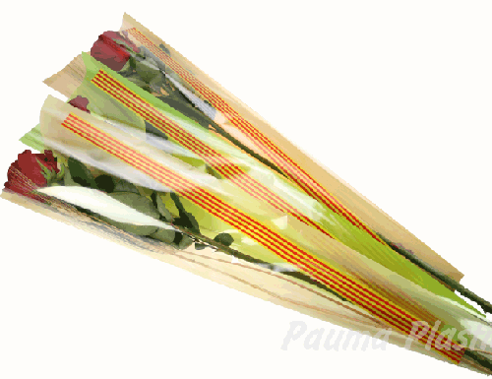
 | SENYERA CLASIC-70 6x18x65 1000 UDS | unid. De 1000 | precio 1000 unid

 | FONDO METALIZADO |  | 60.00 €
 | FONDO TRANSPARENTE |  | 57.00 €
 | FONDO VERDE |  | 60.00 €
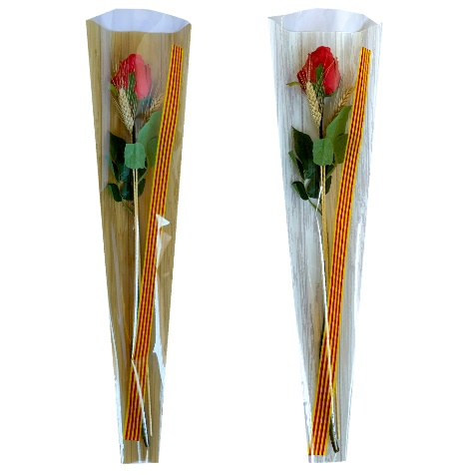
 | FONDO AMARILLO |  | 60.00 €
 | FONDO BLANCO |  | 60.00 €
 | FONDO VIOLETA |  | 60.00 €
 | FONDO FUSTA BLANCA |  | 61.00 €

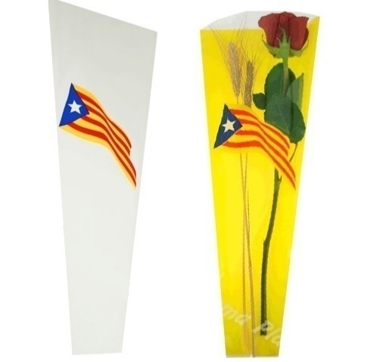
 | SENYERA ESTELADA 6x18x48 1000 UDS | unid. De 1000 | precio 1000 unid

 | FONDO AMARILLO |  | 55.00 €
 | FONDO NACAR |  | 55.00 €


 | SENYERA MODELO ONDA19 6x18x48 1000 UDS | unid. De 1000 | precio 1000 unid
 | FONDO NARANJA |  | 55.00 €

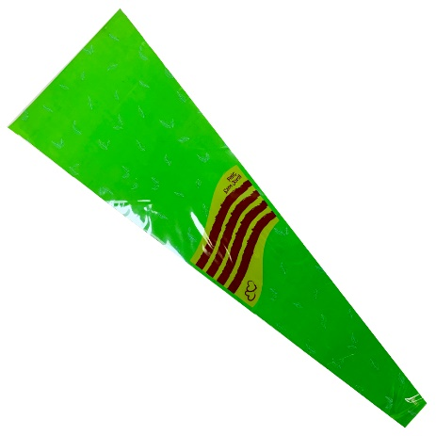
 | SENYERA MODELO ONDA19 HOJAS BLANCAS 6x18x65 1000 UDS | unid. De 1000 | precio 1000 unid
 | FONDO VERDE Y HOJAS BLANCAS |  | 60.00 €

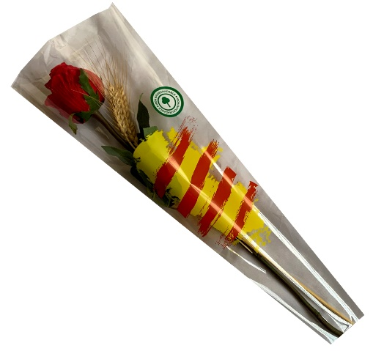
 | SENYERA NUBE BIODEGRADABLE 6x18x48 1000 UDS | unid. De 1000 | precio 1000 unid
 | TRANSPARENTE BIODEGRADABLE |  | 67.10 €

 | Consultar disponibilidad

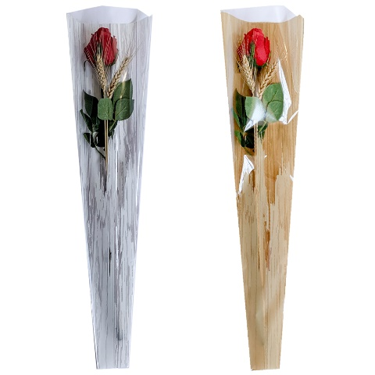
 | MODELO FUSTA + FINESTRA 6x18x65 1000 UDS | unid. De 1000 | precio 1000 unid

 | FONDO FUSTA BLANCA |  | 61.00 €

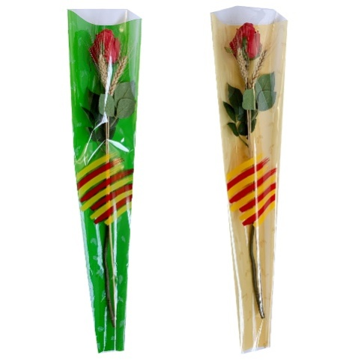
 | SENYERA PINCEL 70 6x18x65 1000 UDS | unid. De 1000 | precio 1000 unid

 | FONDO VERDE Y HOJAS BLANCAS |  | 60.00 €
 | FONDO CREMA Y HOJAS ORO |  | 60.00 €
 | FONDO AZUL 6X18X65 |  | 60.00 €

 |  | 0
 |  |  | Total unidades | Importe total
 | El pedido agrupado tendrá un descuento de 7% si es mayor de 50,000 unid y del 15% si es mayor de 100,000 unid. |  | 0 | - €

 |  | importe con descuento incluido | 0.00 €
 |  | -7 | -7 | -15

